LFVT-Änderungen
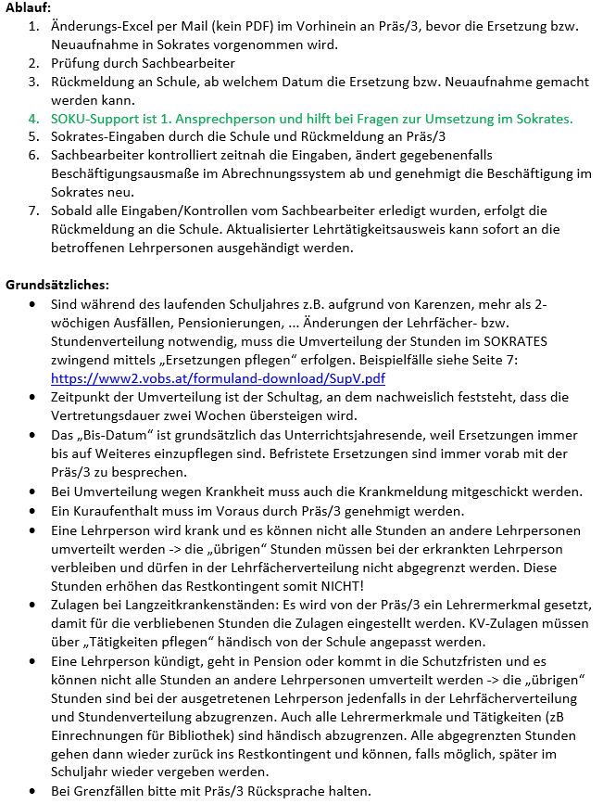
Geplante Änderung der Lehrfächerverteilung (bei Ersetzungen/Neueinstellungen) |  |  | Beispiel: |  |  | lfvt

Sämtliche Zusatzfunktionen und Einrechnungen der Lehrperson, die abgegeben werden, sind hier anzuführen: IT, Bibliothek, Klassenvorstand, Koordinator etc. Hinweis für PD: insgesamt max. 3 Einrechnungsstunden für IT, IT MDM päd. und Bibliothek, keine Administationsstunden.
Schule: |  |  | Schule: | VS Sowieso
Änderung wegen: |  | (Krankmeldung bitte beilegen) | Änderung wegen: | Krankenstand Max Mustermann | (Krankmeldung bitte beilegen)
Ab: |  | (muss ein Schultag sein) | Ab: | 2022-01-17 | (muss ein Schultag sein)
Bis: | Unterrichtsjahresende | (nur in Absprache mit Präs/3 anpassen) | Bis: | Unterrichtsjahresende | (nur in Absprache mit Präs/3 anpassen)

Name | Änderung Stundenausmaß | KV, Einrechnungen | Name | Änderung Stundenausmaß | KV, Einrechnungen
 |  |  | Mustermann Max | -4.00 h | -1 KV, -2h Bibliothek
 |  |  | Apfel Hans | 1.00 h | +2h Bibliothek
Bei der abwesenden Lehrperson bitte nur jene Stunden eintragen, welche umverteilt werden.
 |  |  | …

Summe | 0.00 h |  | Summe | -3.00 h

Anleitung Ersetzungen: | https://sokrates.vobs.at/index.php/topic,128.0.html

